完成需求清单与证据
完成需求清单 | 证据截图（每一个完成的需求都需要截图）
1. 容器化本地运行：前端、后端、MySQL、Redis 均通过 Docker Compose 启动，宿主机只需要 Docker。 | README-docker.md（容器化说明与默认账号）
2. 登录与会话鉴权：支持账号密码登录、退出、接口 token 校验、未登录拦截。 | 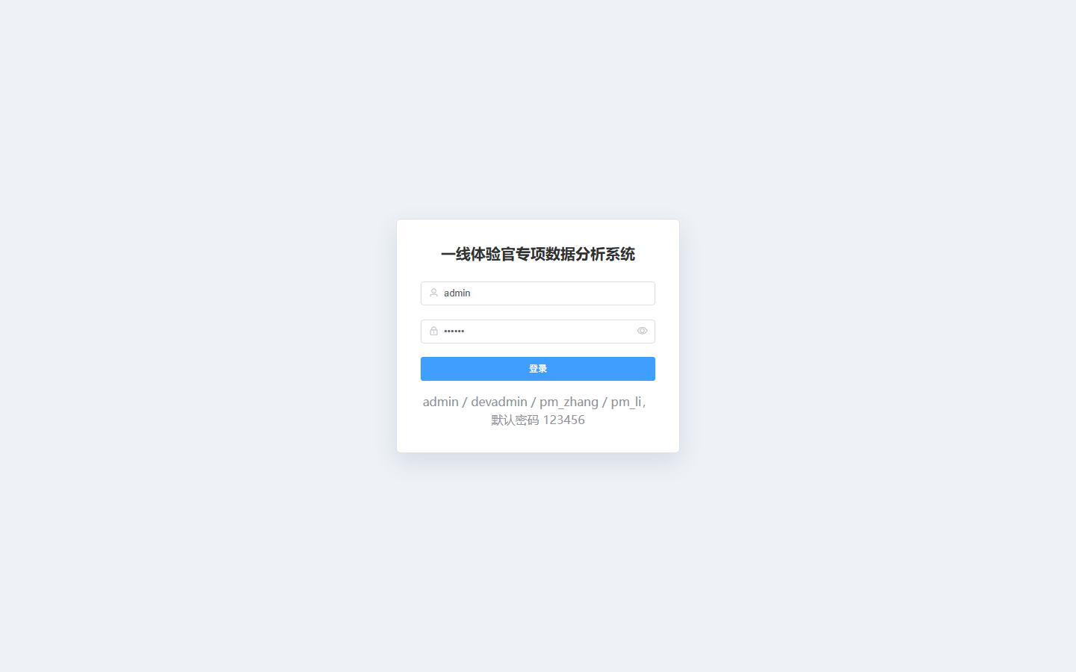 06-login-page.png
3. 角色权限：支持系统管理员、开发管理员、产品经理三类角色及权限分配。 | 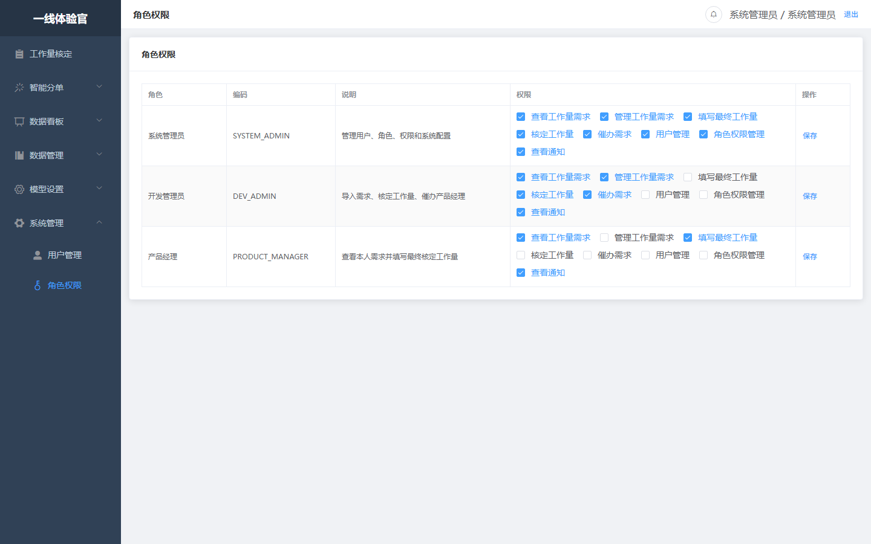 05-role-permissions.png
4. 用户管理：支持用户列表、搜索、新增、编辑、禁用及产品经理账号维护。 | 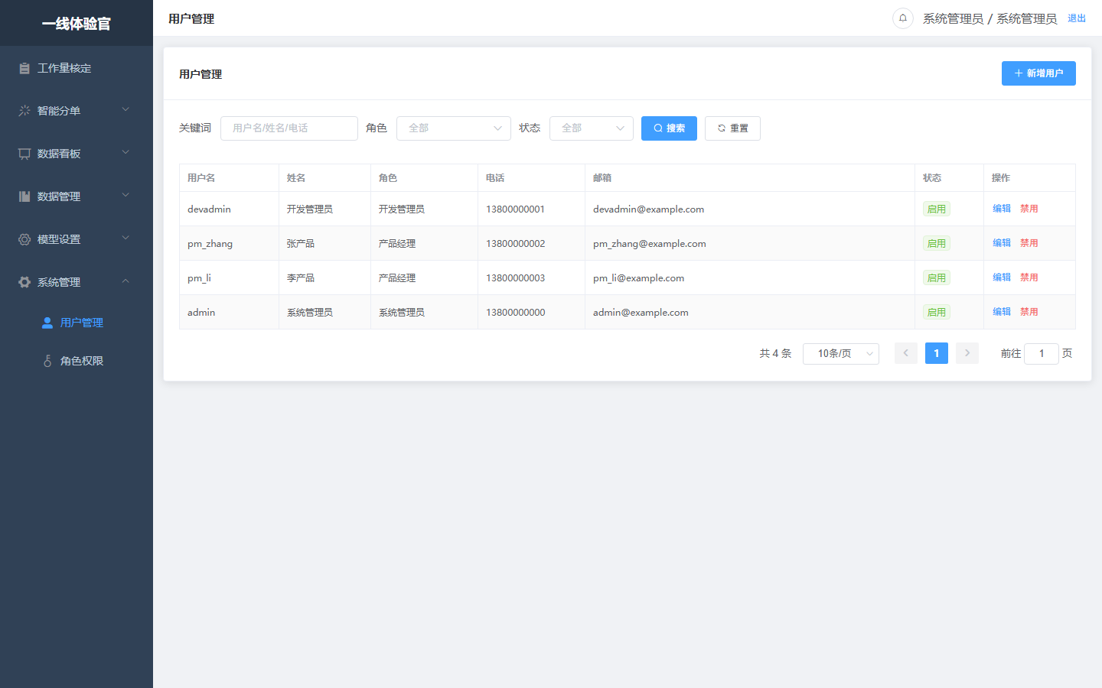 04-user-management.png
5. 工作量核定数据看板：展示全部需求、待填写、已填写、核减工作量等统计。 | 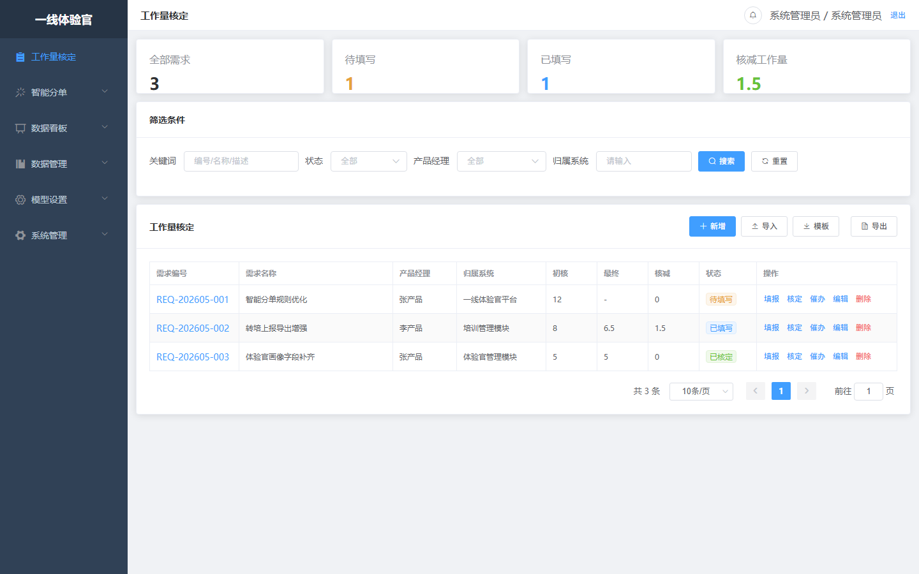 01-workload-dashboard-list.png
6. 需求信息管理：支持需求新增、编辑、删除、详情，包含产品经理、归属系统、初核工作量、初核金额等字段。 | 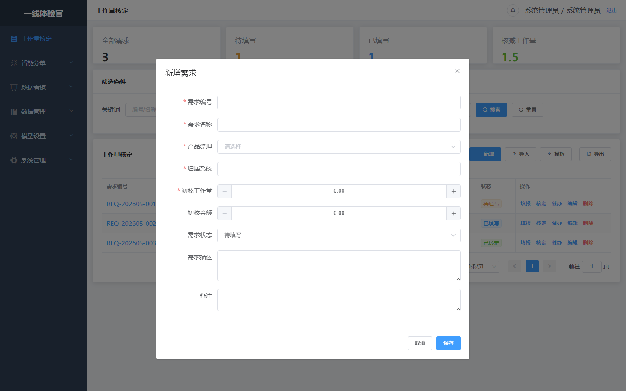 02-demand-create-edit-dialog.png
7. Excel 模板、批量导入和导出：支持模板下载、Excel 导入校验、导出当前筛选结果。 | 01-workload-dashboard-list.png
8. 产品经理填报最终核定工作量：产品经理只能看到本人需求并填写最终工作量，提交后状态变为已填写。 | 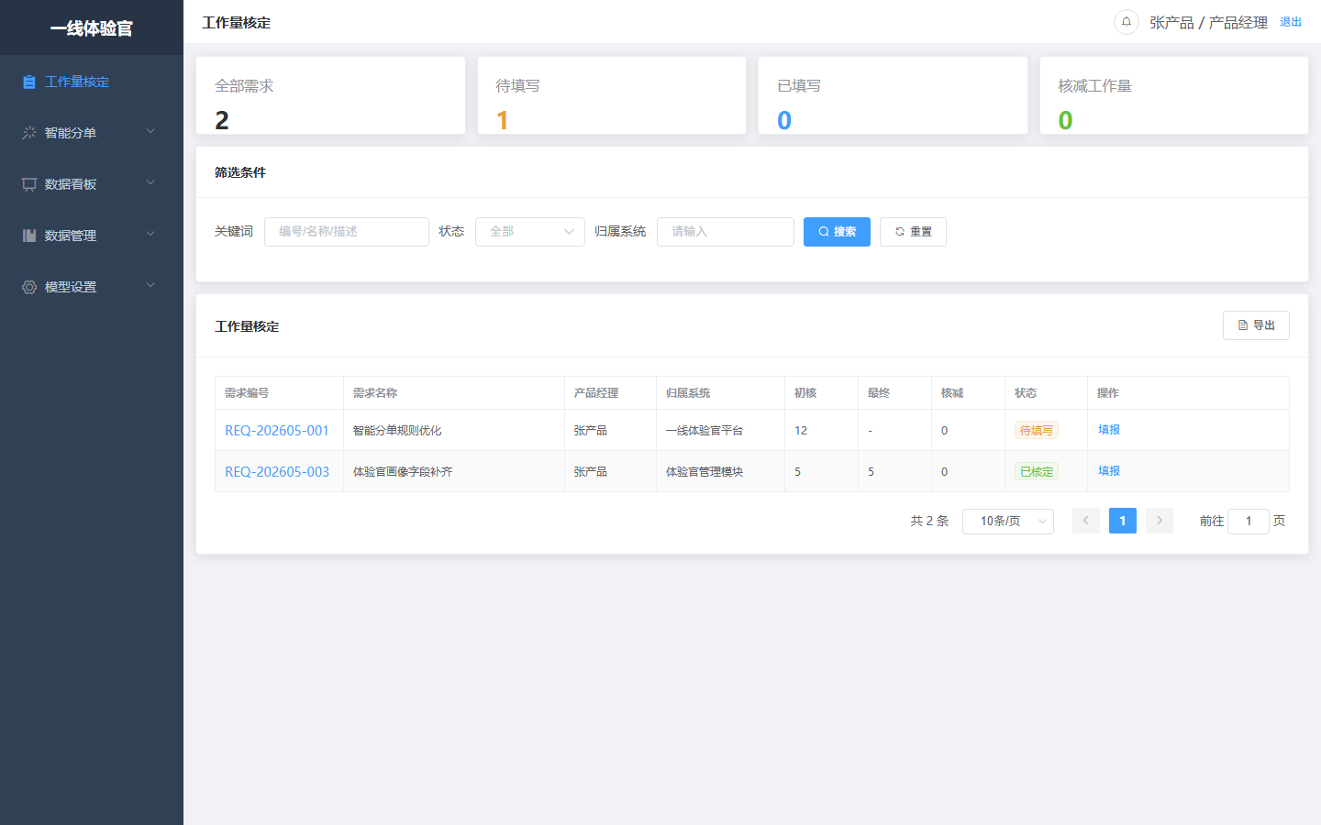 07-product-manager-scope-and-fill.png
9. 开发管理员核定：开发管理员/系统管理员可确认已填写需求，状态流转为已核定。 | 01-workload-dashboard-list.png
10. 核减工作量统一计算：后端按“初核工作量 - 最终核定工作量”计算，前端只展示结果。 | 01-workload-dashboard-list.png
11. 催办与催办记录：支持对产品经理发起催办，并记录催办人、接收人、内容和时间。 | 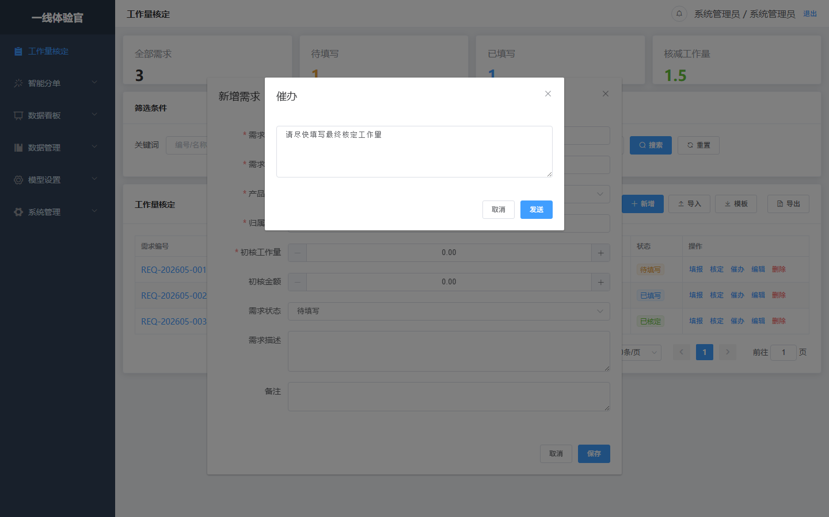 03-reminder-dialog.png
12. 站内通知：导入/新增需求、催办、填报、核定等动作生成通知，支持未读提示和已读。 | 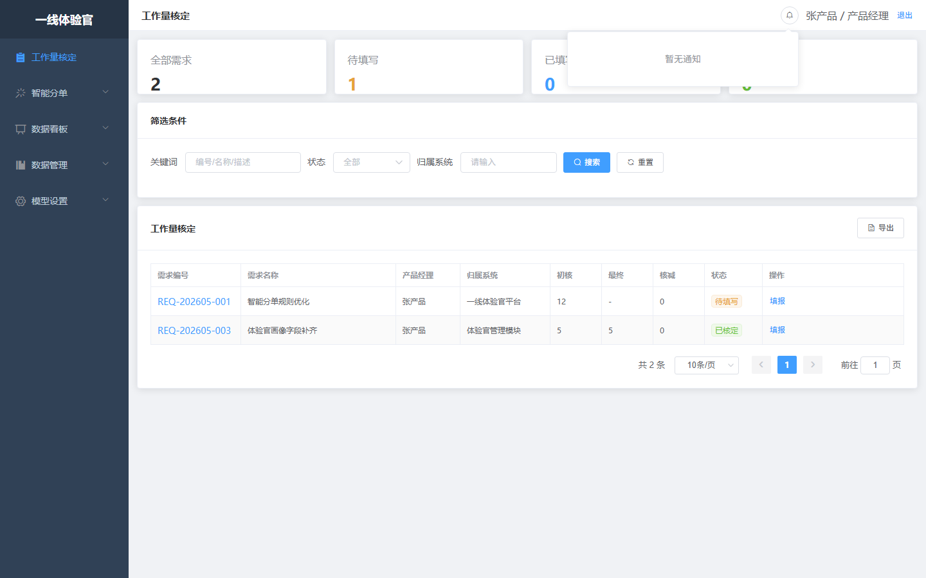 08-notifications-popover.png
13. 产品经理数据隔离：产品经理登录后仅能查看本人负责需求。 | 07-product-manager-scope-and-fill.png
14. 数据库初始化：MySQL 初始化脚本包含系统用户、角色权限、工作量需求、催办和通知表及种子数据。 | README-docker.md（容器化说明与默认账号）

